SJ-PLAYER-1
Názov testovacieho prípadu |  |  |  | Dátum a čas | Súčasný výsledok | Foto dokumentácia
Hráčov štít by sa mal minúť pred zdravím |  |  |  | 12/22/23 | Po zasiahnutí hráča projektilom/asteroidom je hráčovi najskôr odobraná hodnota štítu pred zdravím. Zdravie sa odoberá až po minutí štítu. | 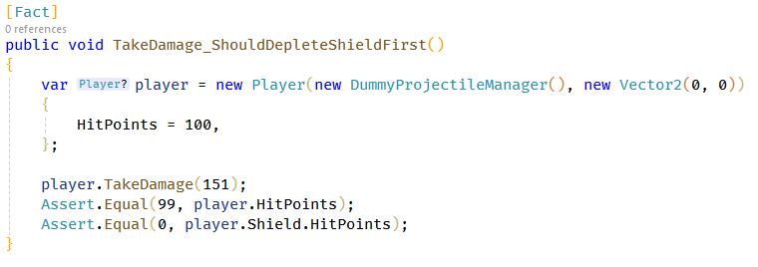

ID |  | SJ-PLAYER-1 | Meno testera | Kristán Lepka
Zariadenie |  | Desktop | Operačný systém | Windows 10
Nástroj realizácie |  | xUnit | Výsledok | Prešiel

Popis testovacieho prípadu |  |  |  |  | Očakávaný výsledok
Pri zásahu hráča projektilom alebo asteroidom by sa mala najskôr odčítavať hodnota jeho štítu pred zdravím. Až po minutí štítu odoberá z jeho zdravia. |  |  |  |  | Ak je hodnota poškodenia z projektilu alebo asteroidu menšia alebo rovná hodnote štítu, hráč najskôr príde o štít, jeho zdravie je nezmenené. Ak je poškodenie vyššie, hráč príde o štít a zvyšok sa uberie z jeho zdravia.

Kroky pre dosiahnutie
1 | Môže byť odštartovaná nová hra, alebo načítaná uložená
2 | Necháme nech hráča zasiahne asteroid alebo projektil v hre
3
4
5
6
7
8
9
10
11
12 |  |  |  |  | Poznámky
13 |  |  |  |  | Realizácia pomocou xUnit - stačí vytvoriť hráča a zavolať TakeDamage metódu. Následne sa skontrolujú hodnoty Health a Shield.
14
15
16
17
18
19
20

Výsledky
Neotestovaný
Prešiel
Neprešiel

SJ-WEAPON-1
Názov testovacieho prípadu |  |  |  | Dátum a čas | Súčasný výsledok | Foto dokumentácia
Zbraň by nemala strieľať pri prehriatí |  |  |  | 12/23/23 | Zbraň skutočne nie je schopná vystreliť nový projektil pokiaľ je prehriatá. | 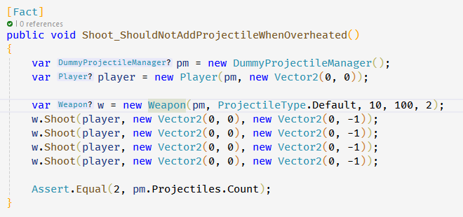

ID |  | SJ-WEAPON-1 | Meno testera | Kristán Lepka
Zariadenie |  | Desktop | Operačný systém | Windows 10
Nástroj realizácie |  | xUnit | Výsledok | Prešiel

Popis testovacieho prípadu |  |  |  |  | Očakávaný výsledok
Zbraň by nemala byť schopná vystreliť ak je prehriatá - najskôr musí vychladnúť. |  |  |  |  | Po dosiahnutí prehriatia nie je možné vystreliť ďalší projektil, kým sa zbraň neochladí.

Kroky pre dosiahnutie
1 | Môže byť odštartovaná nová hra, alebo načítaná uložená
2 | Strieľame (medzerník), pokým sa zbraň neprehreje
3
4
5
6
7
8
9
10
11
12 |  |  |  |  | Poznámky
13 |  |  |  |  | Realizácia pomocou xUnit - vytvoríme hráča a preňho novú zbraň s heat limitom 2. Cooldown čas nastavíme na dostatočne vysokú hodnotu. Každý výstrel pripočitáva 1 heat - možné max. 2 výstrely za sebou. Pokusíme sa vystreliť za sebou 4 krát. Následne spočítame koľko projektilov bolo vystrelených (mali by byť 2).
14
15
16
17
18
19
20

Výsledky
Neotestovaný
Prešiel
Neprešiel

SJ-COLLISION-1
Názov testovacieho prípadu |  |  |  | Dátum a čas | Súčasný výsledok | Foto dokumentácia
Projektily by nemali kolidovať s ich strelcom |  |  |  | 12/23/23 | Hráč nemôže kolidovať s vlastným projektilom. Mimozemšťan nemôže kolidovať so svojím, alebo projektilom iného mimozemšťana. | 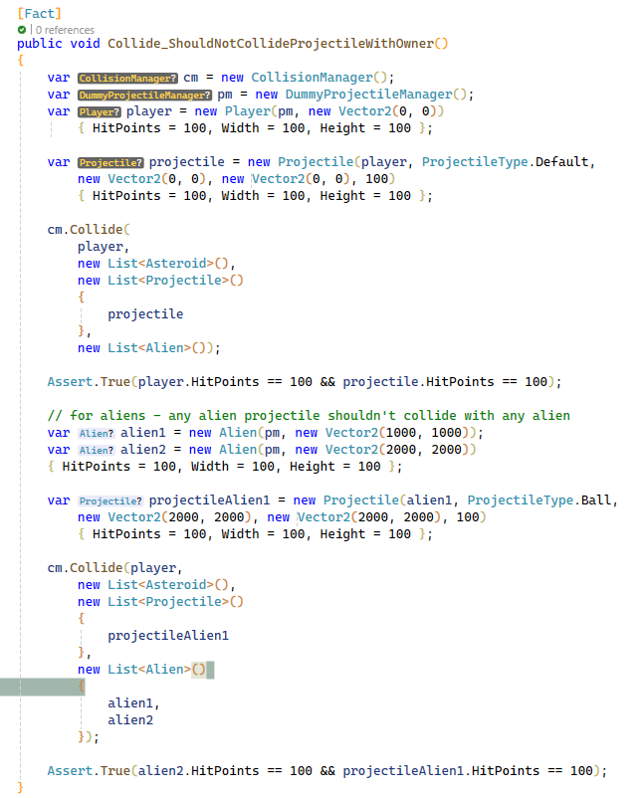

ID |  | SJ-COLLISION-1 | Meno testera | Kristán Lepka
Zariadenie |  | Desktop | Operačný systém | Windows 10
Nástroj realizácie |  | xUnit | Výsledok | Prešiel

Popis testovacieho prípadu |  |  |  |  | Očakávaný výsledok
Kvôli pomalej rýchlosti projektilov mimozemšťanov a ich rýchlemu pohybu musí byť zaistené že sa mimozemšťania sami nezničia. Toto by samozrejme malo platiť aj pre hráča a jeho projektily. |  |  |  |  | Kolízia medzi mimozemšťanmi a ich projektilmi by nemala nastať. To znamená akýkoľvek mimozemšťan s akýmkoľvek projektilom vystreleným sebou alebo iným mimozemšťanom. Pre hráča platí, že nesmie kolidovať s vlastným projektilom.

Kroky pre dosiahnutie
1 | Môže byť odštartovaná nová hra, alebo načítaná uložená
2 | Hráme hru a čakáme na situáciu kedy mimozemšťan narazí do svojho projektilu
3
4
5
6
7
8
9
10
11
12 |  |  |  |  | Poznámky
13 |  |  |  |  | Realizácia pomocou xUnit - vytvorenie hráča a jeho projektilu, nastavenie ich polohy na rovnakom mieste, následná kontrola collison managerom či tieto 2 objekty kolidovali. Pri mimozemšťanoch vytvorení dvaja + jeden projektil. Jeden mimozemšťan je vlastník, druhý dostane zásah. Collision manager by mal vyhodnotiť že projektil mimozemšťana 1 nekolidoval s mimozemšťanom 2.
14
15
16
17
18
19
20

Výsledky
Neotestovaný
Prešiel
Neprešiel

